EN
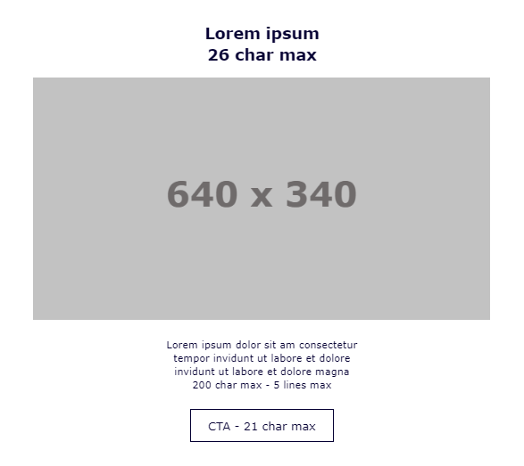
 |  | Char. Max. | Char. Written | Check
HEADER BLOCK
Subject Line | Fancy saving on your next hotel stay? | 40
E-card Title | Join ALL to get 500 points from your first booking

MAIN OFFER BLOCK 2
Title | 500 POINTS JUST FOR YOU | 31 | 23 | OK
Subtitle | Become a member now | 41 | 19 | OK
Text | Ready to unlock an amazing 500 Reward Points* worth 10€? You’re in luck! Become a member of ALL, our limitless hotel loyalty programme, between 27th August and 10th September, and book your first stay with us to grab those points. | 368 | 230 | OK
CTA | Join Now | 18 | 8 | OK
URL/ RID (call to action + text) | https://secure.accor.com/lien_externe.svlt?goto=register&origin=offers&promocode=WELCOME_ALL_ENA |  | 96
Image name

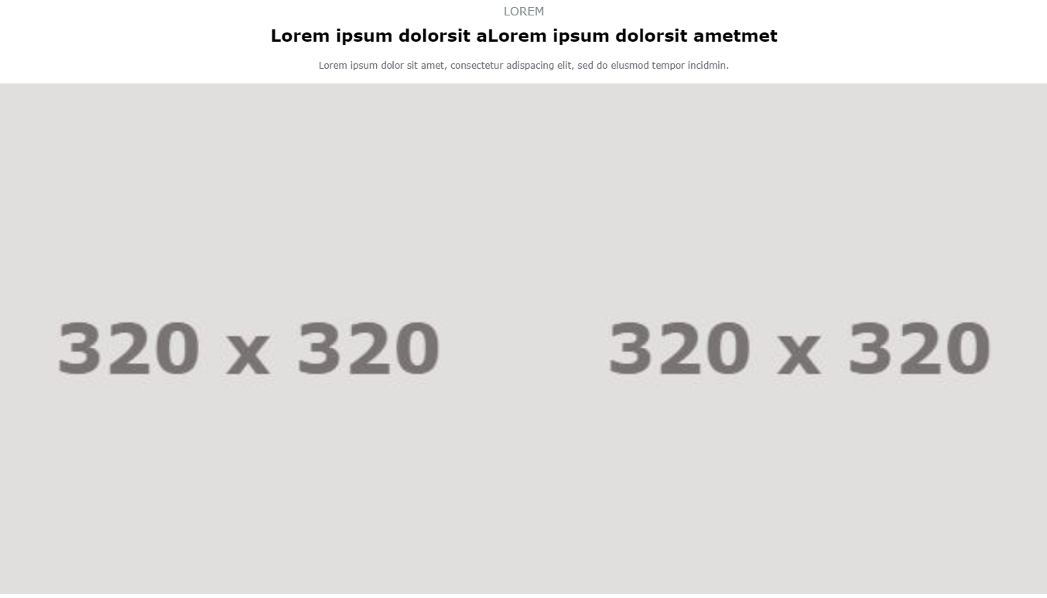
Secondary Block 6
Title | Earn points on every booking | 20 | 28 | OK
Subtitle | THE SAVINGS DON'T STOP | 26 | 22 | KO
Text | Joining ALL opens the door to a world of benefits. Like up to 10% off bookings in over 3,000 hotels all year round. Or exclusive access to members-only offers. Or racking up points on stays, outings, shopping sprees and more – then redeeming those points on more experiences. What are you waiting for? Join ALL today! | 150 | 319 | KO
On-image 1 copy | Up to 10% off for members
Block 1 image
Block 1 CTA (Optional) | Save when you book | 21 | 18 | OK
Block 1 Link | https://all.accor.com/loyalty-program/members-rate/index.en.shtml |  | 56
On-image 2 copy | Stays earn Reward points
Block 2 image
Block 2 CTA (Optional) | Start earning today | 21 | 19 | OK
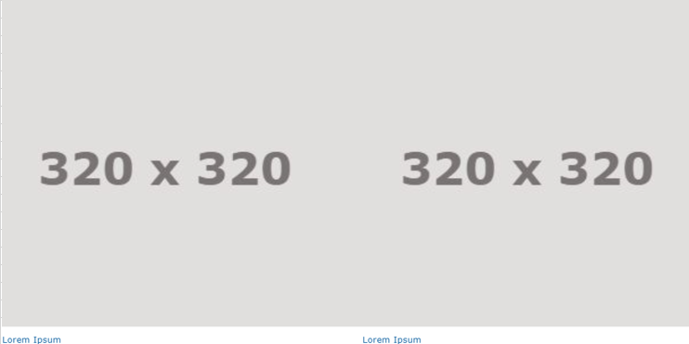
Block 2 Link | https://all.accor.com/loyalty-program/earn-and-use/index.en.shtml |  | 56
On-image 3 copy | Redeem for exclusive perks
Block 3 image
Block 3 CTA (Optional) | Redeem how you choose | 21 | 21 | OK
Block 3 Link | https://all.accor.com/loyalty-program/earn-and-use/index.en.shtml |  | 56
On-image 4 copy | Enhance your experience
Block 4 image
Block 4 CTA (Optional) | Get even more of ALL | 21 | 20 | OK
Block 4 Link | https://all.accor.com/loyalty-program/cards-status-benefits-details/index.en.shtml |  | 56

SALES CONDITION
T&C | *Terms and Conditions Apply - This offer is valid for new members of the ACCOR LIVE LIMITLESS (ALL) Loyalty program who have subscribed to the loyalty program from 27th August to 10th September 2024 and have booked a stay in one of Accor-branded hotels from Europe and North Africa regions that can be found on all.com between 27th August and 31st December 2024 at 00:00 PM Paris time (UTC+1). - Your reservation must be made through Accor distribution channels (Accor websites, Accor All mobile applications, ALL reservation centre, directly at the hotels) and traditional travel agencies using a GDS automatically connected with the Accor reservation centre. - Hotel general sales terms and conditions apply. Payment and any cancellations or modifications must be made in accordance with the specific terms and conditions of the hotel. - Members must provide their ALL - Accor Live Limitless Loyalty card number when making the reservation, and present the card at the hotel reception desk at check-in. - For the first stay booked and made after subscribing to the ALL loyalty programme, according to the terms and conditions of the offer, 500 additional Reward points are awarded; - Rewards points will be credited to the member’s account within 10 days of the member checking out. If the stay is cancelled, the 500 rewards points will not be credited.

